EXP1
TOUT
PAYANT
Gratuit
TOUT
CSORL
CGORL
APCH
AMY
AMY2
TOUT
D296
D254
D331
التاريخ بين 01/01/18 و 31/01/18

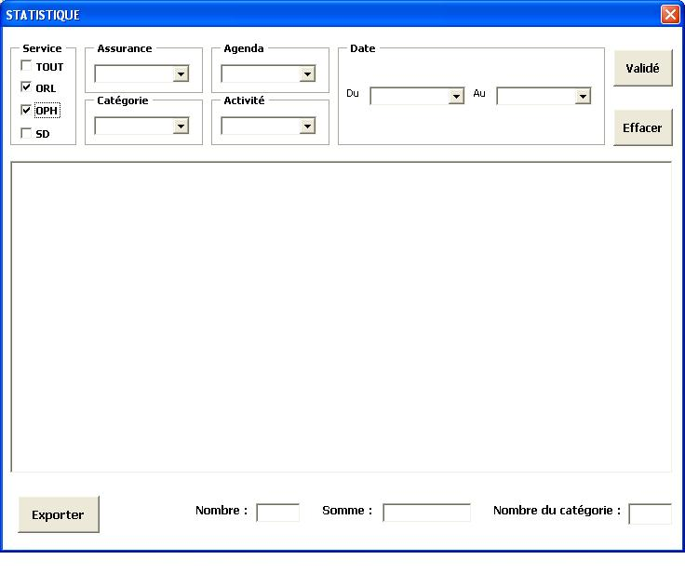

GRATUIT
APCH
01/01/18
31/01/18
CERTIFICAT
D254

TOUT
CARTE
RECU
CERTIFICAT

1
100,00
1

EXP2
TOUT
PAYANT
Gratuit
TOUT
CSORL
CGORL
CML
URGENCES
AMY
AMY2
APCH
CSTOMA
HJSTOM
TOUT
OPH
ORL
التاريخ بين 01/01/18 و 31/01/18

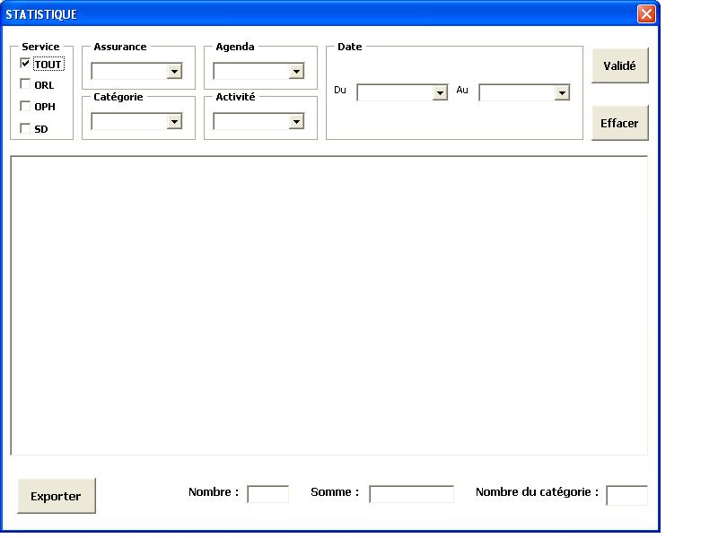

TOUT
URGENCE
01/01/18
31/01/18

TOUT

255,00
2

EXP3
TOUT
PAYANT
Gratuit
TOUT
CSORL
CGORL
CSTOMA
HJSTOM
TOUT
D744
D736
التاريخ بين 01/01/18 و 31/01/18

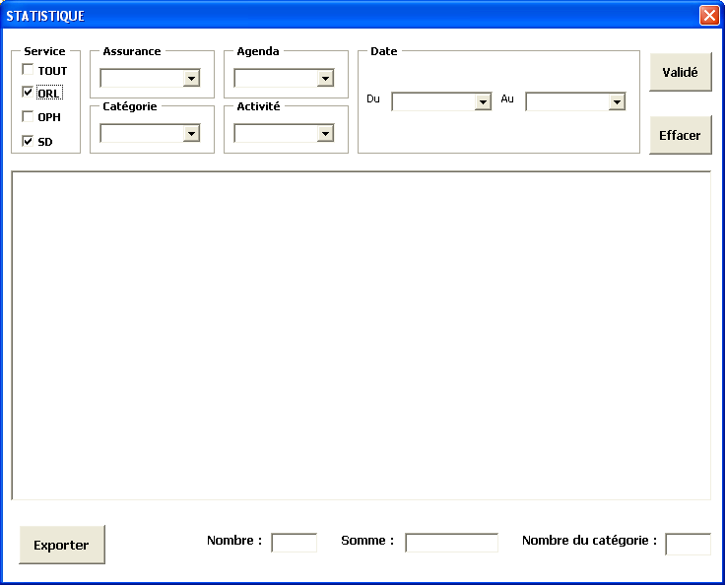

TOUT
HJSTOM
31/01/18
01/01/18
D744

2
160,00
ACITIVEعدد
المجموع

EXP4
TOUT
PAYANT
Gratuit
TOUT
APCH
AMY
AMY2
TOUT
D296
D254
D331
التاريخ بين 01/01/18 و 31/01/18



PAYANT
APCH
01/01/18
31/01/18
TOUT

لا توجد اي معطيات

0
0,00

